PS3
Rt | 30.000 | R1 | 40.000 | R2 | 10.000 | R3 | 22.000 | R12 | 8.000
Vt | 52000.000 | V1 | 13866.667 | V2 | 13866.667 | V3 | 38133.333 | V12 | 13866.667
It | 1733.333 | I1 | 346.667 | I2 | 1386.667 | I3 | 1733.333 | I12 | 1733.333
Pt | 90133333.333 | P1 | 4807111.111 | P2 | 19228444.444 | P3 | 66097777.778

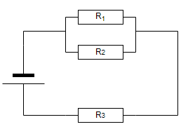

 |  |  |  |  |  | Vt | 52000.000
 |  |  |  |  |  | R1 | 40.000
 |  |  |  |  |  | R2 | 10.000
 |  |  |  |  |  | R3 | 22.000

PS4
Rt | 18.00 | R1 | 10.00 | R2 | 15.00 | R3 | 20.00
Vt | 36.00 | V1 | 12.00 | V2 | 12.00 | V3 | 24.00
It | 2.000 | I1 | 1.20 | I2 | 0.80 | I3 | 1.20
Pt | 72.00 | P1 | 14.40 | P2 | 9.60 | P3 | 28.80

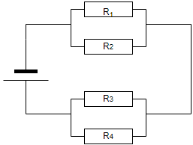
 |  |  |  | R4 | 30.00 | R12 | 6
 |  |  |  | V4 | 24.00 | V12 | 12
 |  |  |  | I4 | 0.80 | I12 | 2.000
 |  |  |  | P4 | 19.20

 |  |  |  |  |  | R34 | 12
 |  |  |  | Vt | 36 | V34 | 24
 |  |  |  | R1 | 10 | I34 | 2.00
 |  |  |  | R2 | 15
 |  |  |  | R3 | 20
 |  |  |  | R4 | 30

